instrucciones
Práctica Calificada 1
 |  |  | CAMPO MINADO

Integrantes
 | máximo 2 personas por equipo

Instrucciones
 | 1 | Elaborar wireframes o mockups de las historias de usuario
 |  | a. | Está bien si un wireframe o mockup aplica para una o más historias
 |  | b. | Deben mostrarse de manera secuencial a las historias de usuario
 |  | c. | Indicar qué historias aplican para un wireframe o mockup
 | 2 | Distribuir las historias de usuario equitativamente entre los integrantes (si son 2 personas)
 | 3 | Presentar a los profesores para validar
 |  | a. | los wireframes o mockups
 |  | b. | la distribución equitativa de las historias
 |  | Plazo: 7 días
 | 4 | Completar el trabajo
 |  | Plazo: 7 días
 | 5 | Enviar el código fuente por BlackBoard

El desarrollador de un juego para consola de texto desea llegar a usuarios de todo el mundo con una aplicación web con una visualización y gráficos mejorados. El desarrollador ha cedido el código del juego y ha pedido ciertos requerimientos que se detallan en historias de usuario.
Caso

Juego
El terreno ha sido minado con explosivos por un ataque terrorista y hay un único sobreviviente. Tu misión es controlar al robot para que llegue al sobreviviente y lo pueda rescatar. El robot solamente puede soportar 3 explosiones, es decir, queda totalmente destruido en la 4ta detonación. Si ese fuere el caso, se podrá enviar un robot nuevo.

Modelo
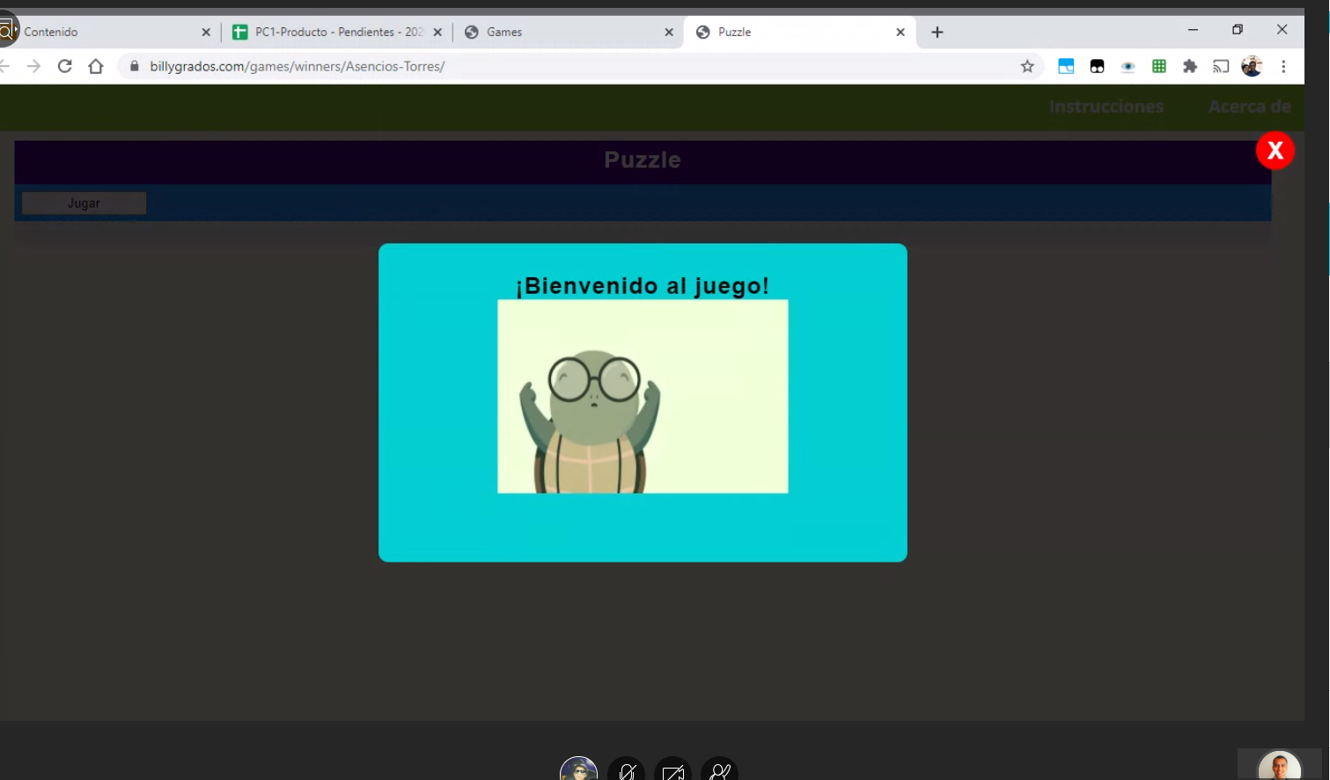

Ventana emergente
Bootstrap tiene
Modal

